Comparativo
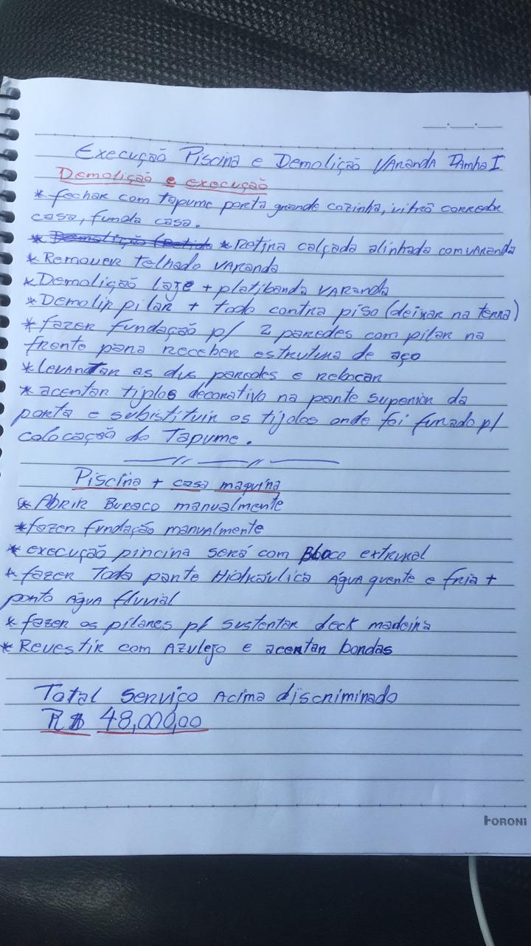
SERVIÇOS / PRODUTOS |  | CUSTO ESTIMADO | ATUALIZADO EM |  |  | 12/01/2024
 |  |  | GASTOU | FALTA GASTAR | STATUS | OBSERVAÇÃO
01 | Demolição | R$ 12,500.00 | R$ 15,406.16 | R$ 0.00
02 | Estrutura | R$ 15,000.00 | R$ 22,046.51 | R$ 5,000.00
03 | Alvenaria | R$ 12,500.00 | R$ 38,206.95 | R$ 8,000.00
04 | Laje - Extra escopo | R$ 0.00 | R$ 34,469.99 | R$ 0.00
05 | Reboco - Extra escopo | R$ 0.00 | R$ 14,538.80 | -R$ 14,538.80
06 | Cobertura | R$ 24,000.00 | R$ 9,500.00 | R$ 14,500.00
07 | Hidráulica | R$ 12,000.00 | R$ 10,693.80 | R$ 1,306.20
08 | Elétrica | R$ 15,000.00 | R$ 7,360.15 | R$ 7,639.85
09 | Pisos | R$ 62,500.00 | R$ 0.00 | R$ 62,500.00
10 | Bancadas | R$ 12,000.00 | R$ 0.00 | R$ 12,000.00
11 | Banheiros | R$ 22,500.00 | R$ 0.00 | R$ 22,500.00
12 | Forros | R$ 12,000.00 | R$ 0.00 | R$ 12,000.00
13 | Portas e janelas | R$ 32,000.00 | R$ 31,930.00 | R$ 70.00
14 | Iluminação | R$ 14,000.00 | R$ 0.00 | R$ 14,000.00
15 | Pintura | R$ 35,000.00 | R$ 0.00 | R$ 35,000.00
16 | Fachada | R$ 30,000.00 | R$ 11,325.00 | R$ 18,675.00
17 | Área de lazer | R$ 35,000.00 | R$ 0.00 | R$ 35,000.00
18 | Paisagismo | R$ 5,500.00 | R$ 0.00 | R$ 5,500.00
19 | Marcenaria | R$ 58,000.00 | R$ 0.00 | R$ 58,000.00
20 | Eletrodomésticos | R$ 3,000.00 | R$ 0.00 | R$ 3,000.00
21 | Serviços de apoio a obra | R$ 0.00 | R$ 12,917.87 | 35000
22 | G.C.O | R$ 59,250.00 | R$ 27,650.00 | R$ 31,600.00
23 | Extra Escopo - outros serviços | R$ 0.00 | R$ 2,100.00 | R$ 7,900.00 |  | G.C.O aditivo
TOTAL |  | R$ 412,500.00 | R$ 208,395.23 | R$ 204,104.77

